프로토 러프 캐릭터
캐릭터 이름 | 스트라이커
설명 | 강력한 불꽃 격투 기술을 사용하는 격투가입니다. 동양의 느낌이 강하며
메인 컬러 | 흰색, 금색, 검은색
성별 | 여성
나이 | 10대 후반에서 20대 전반
키 포인트 | 1. 닳고 헤진 느낌의 의상 2. 강하게 타격할 때 찢어진 의상과 같이 휘날리는 긴 머리

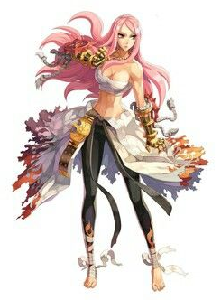
↓복장 참고 이미지 |  | 이상적인 이미지
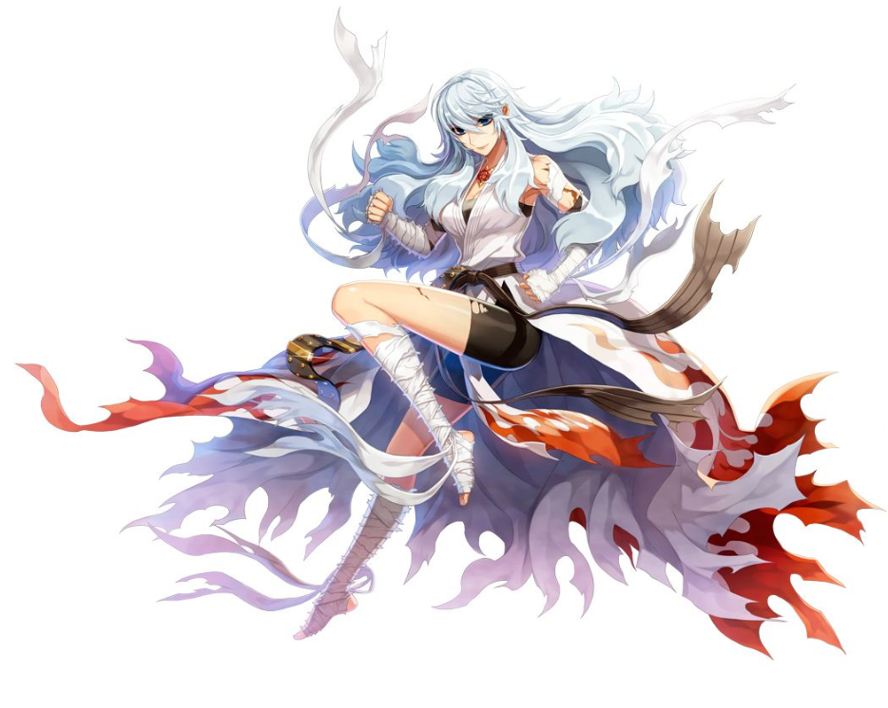

수련 중에 찢겨나가 하늘하늘거리는 도복이 특징으로, 도복에서 수많은 전투의 흔적이 엿보입니다.
서양보다는 동양풍의 격투가 느낌이 나는 복장입니다. (중국 풍의 치파오는 NG)
액션 시에 역동적으로 흩날리는 머리카락과 도복이 특징입니다.

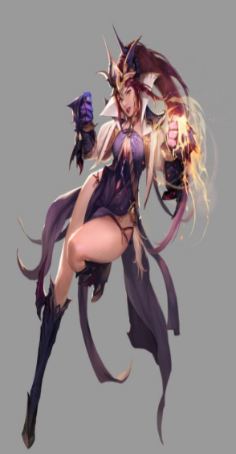

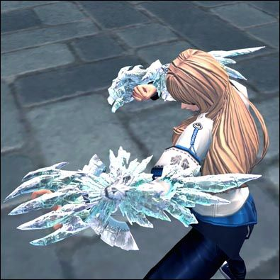
↓단단하고 묵직해보이는 권갑
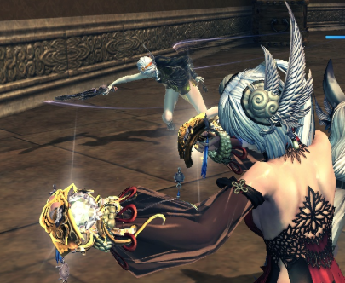

주먹 부위에 권갑을 착용하고 있고, 권갑은 되도록 붉은색과 금색 계열
속성으로는 불꽃에 해당하며, 강력한 불꽃펀치 같은 스킬을 구상 중

↓타격 시 이펙트와 액션 컨셉
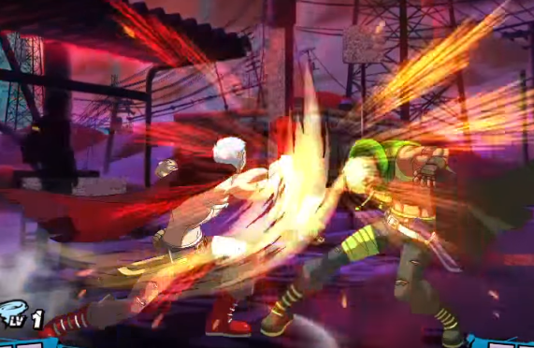
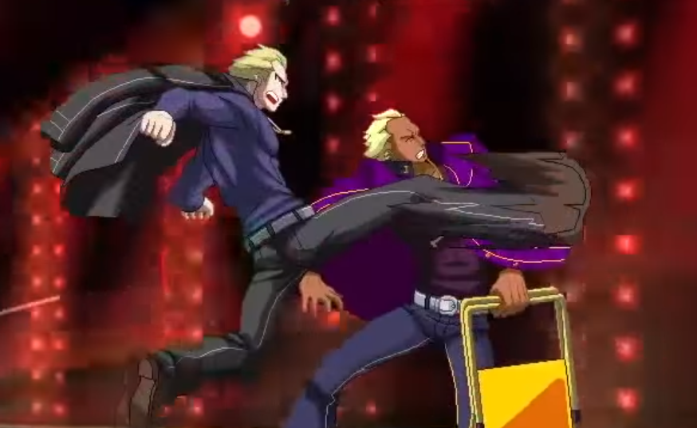

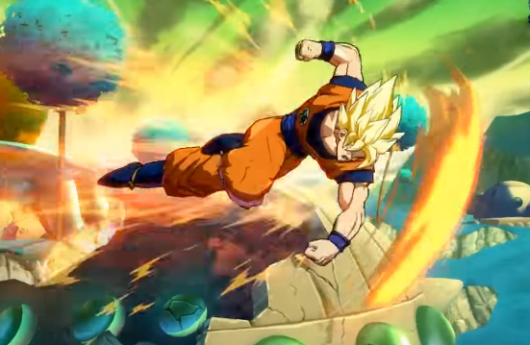

타격 시 주먹의 이동 궤도에 따라 이펙트가 그려지며, 주먹의 이동 시작점부터 끝점까지 점차 이펙트의 강도가 강해지는 느낌이다.
정지된 이미지에 속도감을 부여하기 위해 중앙 이미지처럼 해당 부위에 거친 느낌을 사용한다.

